상품제안서
소싱 제로 신발 건조기 | 상품코드: F17070

 |  |  |  |  |  |  | 02-412-0044 | www.easy1.co.kr
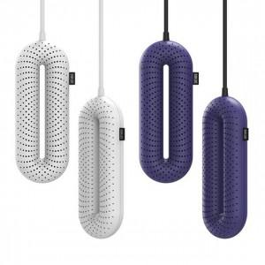 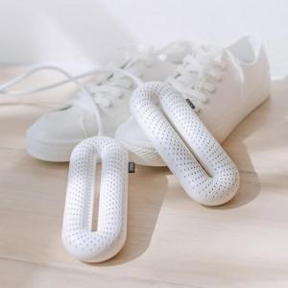 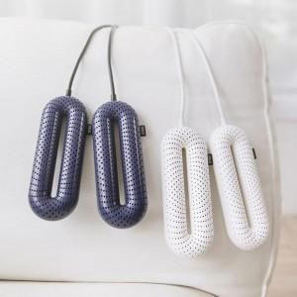

【상세/제작정보】

【인쇄/포장옵션】 | 레이저 / 포장지포장

【공급단가】 | 수량 | 30~ | 100~ | 500~ | 1,000~ | 3,000~
*VAT별도 | 단가 | 17,070원 | 16,250원 | 15,620원 | 15,000원 | 14,620원

【상품 URL】 | https://dev.easy1.co.kr:443/src/goods_detail.php?gdno=17070

